Sheet 1
kast nr | hoek met vorige | hoek cumul | delta-z | delta-x | z-coord | x-coord | x-mmp unit | x-mmp onderkant stack | x-coord-cumul | x-mmp totale stack | m totale stack | massa aan voorkant | massa aan achterkant | m-check | F front / hinge | F rear / hinge
 |  |  | (mm) | (mm) | (mm) | (mm) | (mm) | (mm) | (mm) | (mm) | (kg) | (kg) | (kg) |  | (N) | (N)
 | alpha |  | onder voor individuele speaker |  | onderkant - voor speaker |  |  | 1) |  |  |  |  |  |  | 2) | 3)
1 | 0 | 0 | 136.00 | 0.00 | -136.00 | 0.00 | 156 | 156.00 | 156.00 | 156.00 | 20.70 | 13.12 | 7.58 | 0.00 | 0.07 | 0.07
2 | 0 | 0 | 136.00 | 0.00 | -272.00 | 0.00 | 156 | 156.00 | 312.00 | 156.00 | 41.40 | 26.24 | 15.16 | 0.00 | 0.13 | 0.15
3 | 1 | 1 | 135.98 | 4.75 | -407.98 | 4.75 | 158 | 163.10 | 475.10 | 158.37 | 62.10 | 39.01 | 23.09 | 0.00 | 0.20 | 0.23
4 | 1 | 2 | 135.92 | 9.49 | -543.90 | 14.24 | 161 | 174.89 | 649.99 | 162.50 | 82.80 | 51.22 | 31.58 | 0.00 | 0.26 | 0.31
5 | 1.5 | 3.5 | 135.75 | 16.61 | -679.64 | 30.84 | 164 | 194.86 | 844.84 | 168.97 | 103.50 | 62.45 | 41.05 | 0.00 | 0.31 | 0.40
6 | 1.5 | 5 | 135.48 | 23.71 | -815.13 | 54.55 | 167 | 221.81 | 1066.66 | 177.78 | 124.20 | 72.37 | 51.83 | 0.00 | 0.36 | 0.51
7 | 1.5 | 6.5 | 135.13 | 30.79 | -950.25 | 85.34 | 170 | 255.74 | 1322.39 | 188.91 | 144.90 | 80.64 | 64.26 | 0.00 | 0.40 | 0.63
8 | 2 | 8.5 | 134.51 | 40.20 | -1084.76 | 125.55 | 174 | 299.94 | 1622.33 | 202.79 | 165.60 | 86.77 | 78.83 | 0.00 | 0.43 | 0.77
9 | 2 | 10.5 | 133.72 | 49.57 | -1218.48 | 175.11 | 178 | 353.29 | 1975.61 | 219.51 | 186.30 | 90.30 | 96.00 | 0.00 | 0.45 | 0.94
10 | 2 | 12.5 | 132.78 | 58.87 | -1351.26 | 233.99 | 182 | 415.72 | 2391.34 | 239.13 | 207.00 | 90.80 | 116.20 | 0.00 | 0.45 | 1.14
11 | 2.5 | 15 | 131.37 | 70.40 | -1482.62 | 304.39 | 186 | 490.27 | 2881.61 | 261.96 | 227.70 | 87.68 | 140.02 | 0.00 | 0.44 | 1.37
12 | 3 | 18 | 129.34 | 84.05 | -1611.97 | 388.44 | 190 | 578.83 | 3460.43 | 288.37 | 248.40 | 80.25 | 168.15 | 0.00 | 0.40 | 1.65
13 | 3.5 | 21.5 | 126.54 | 99.69 | -1738.50 | 488.13 | 195 | 683.12 | 4143.55 | 318.73 | 269.10 | 67.76 | 201.34 | 0.00 | 0.34 | 1.98
14 | 4 | 25.5 | 122.75 | 117.10 | -1861.25 | 605.23 | 199 | 804.58 | 4948.13 | 353.44 | 289.80 | 49.36 | 240.44 | 0.00 | 0.25 | 2.36
15 | 4.5 | 30 | 117.78 | 136.00 | -1979.03 | 741.23 | 203 | 944.33 | 5892.45 | 392.83 | 310.50 | 24.18 | 286.32 | 0.00 | 0.12 | 2.81
16 | 5 | 35 | 111.40 | 156.01 | -2090.44 | 897.24 | 206 | 1103.03 | 6995.49 | 437.22 | 331.20 | -8.72 | 339.92 | 0.00 | -0.04 | 3.33
17 | 5.5 | 40.5 | 103.42 | 176.65 | -2193.85 | 1073.89 | 207 | 1280.84 | 8276.32 | 486.84 | 351.90 | -50.26 | 402.16 | 0.00 | -0.25 | 3.95
18 | 6 | 46.5 | 93.62 | 197.30 | -2287.47 | 1271.19 | 206 | 1477.22 | 9753.54 | 541.86 | 372.60 | -101.34 | 473.94 | 0.00 | -0.51 | 4.65
19 | 6 | 52.5 | 82.79 | 215.79 | -2370.26 | 1486.98 | 203 | 1689.84 | 11443.39 | 602.28 | 393.30 | -162.75 | 556.05 | 0.00 | -0.81 | 5.45
20 | 6 | 58.5 | 71.06 | 231.92 | -2441.32 | 1718.90 | 197 | 1916.37 | 13359.76 | 667.99 | 414.00 | -235.17 | 649.17 | 0.00 | -1.18 | 6.37
21 | 6 | 64.5 | 58.55 | 245.50 | -2499.87 | 1964.40 | 190 | 2154.31 | 15514.07 | 738.77 | 434.70 | -319.15 | 753.85 | 0.00 | -1.60 | 7.40

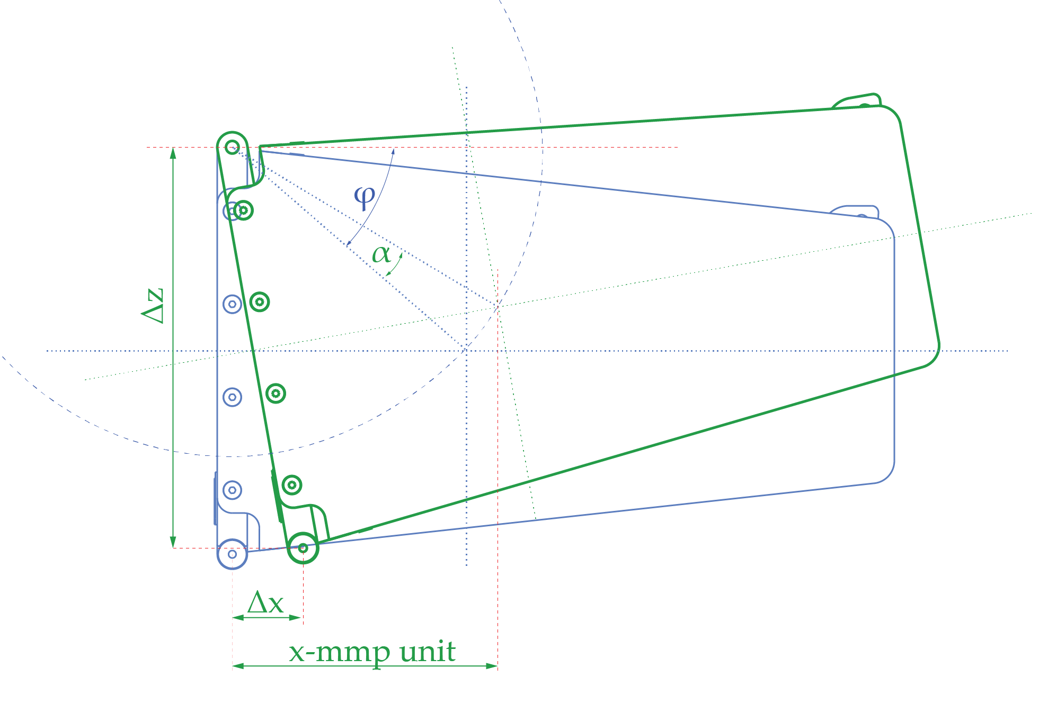
1) | oranje betekent dat het mmp van de unit achter de achterophanging van kast 1 ligt
2) | oranje betekent dat de kracht op het totale ophang stysteem voorop de bovenste kast hoger is dan de maximaal toegestane belasting, aan een van de twee zijdes.
3) | oranje betekent dat de kracht op het totale ophang stysteem achterop de bovenste kast hoger is dan de maximaal toegestane belasting.

h | 136 | mm | halve hoogte
b | 156 | mm | diepte hinge voor <-> mmp
m | 20.7 | kg | totale massa 1 unit
s | 426 | mm | diepte hinge voor boven <-> hinge achter
tan(fi) | 0.87 |  | hoek mmp tov boven voor
fi | 41.08 | graden
 | 0.72 | radialen
a | 207.0 | mm | afstand draaipunt boven <-> mmp
y1 | 284 |  | verhouding mmp in y gezien
y2 | 296 |  | verhouding mmp in y gezien
y | 580 |  | breedte speaker

